玩法规则
对标游戏：Fruit Master 水果大师
游戏链接：https://itunes.apple.com/cn/app/fruit-master/id1404967851?mt=8
 |  | 这里面的js全部换成ts，，就是要ts
小游戏开发规则
1 | Layabox TS开发，仅完成游戏单机玩法微信小游戏版本（无网络版）
2 | 预留开始游戏、重新开始游戏、续命、游戏上报成绩、游戏声音开关、游戏暂停/继续、游戏换皮肤、升级或关卡、商店购买等JS方法：
 | （举例说明：
 | * 续命：游戏死后，续命可以接着成绩玩，用func把功能实现，写好代码注释，方便其它地方调用此方法；仅预留好类似这样的JS方法便可，无需做网络接口联调）
 | * 游戏上报成绩：此方法只需要console(当前游戏成绩)即可；
 | * 游戏商店、皮肤、升级或关卡等，优先实现前端业务功能逻辑，预留好相应的func和注释说明即可；
 | * 其它预留类似 …...）
3 | 默认750 * 1334，需兼容适配iPhoneX等iPhone5以上所有机型, Android等主流Vivo/OPPO/小米/华为/魅族/手机
4 | 游戏中的素材资源，直接抓取参考游戏的素材资源或用其它资源替换（抓取资源工具：Mac版本“ifunbox” ,Window版本Unity.Studio等）
5 | 游戏体验确保在iPhone和Android等主流手机上流畅不卡顿
6 | 写好必要的代码注释，清理掉游戏之外素材资源或额外无用代码

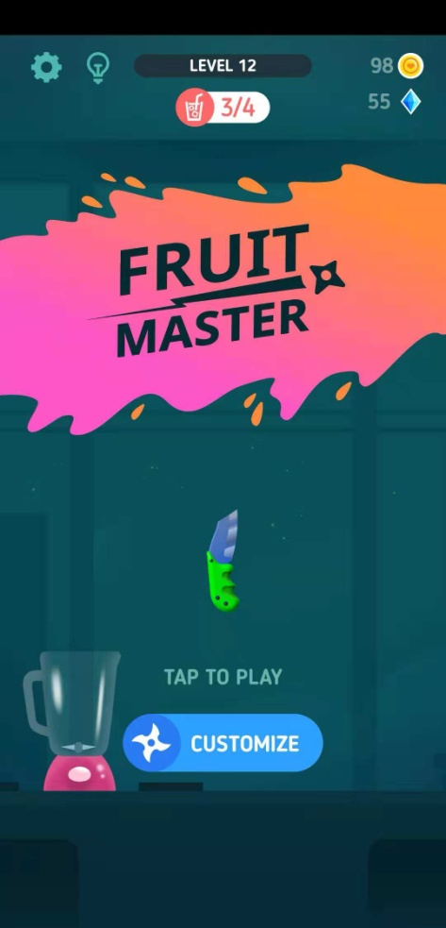
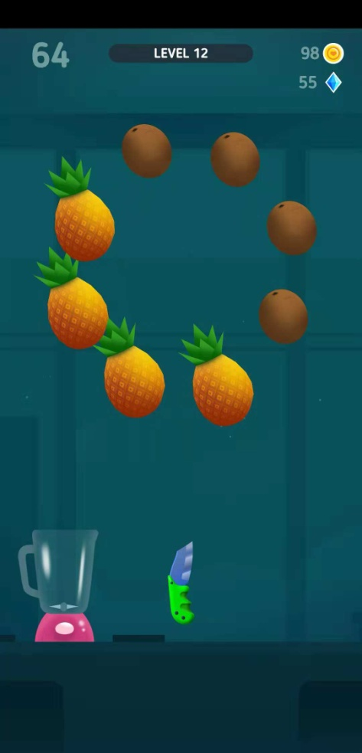
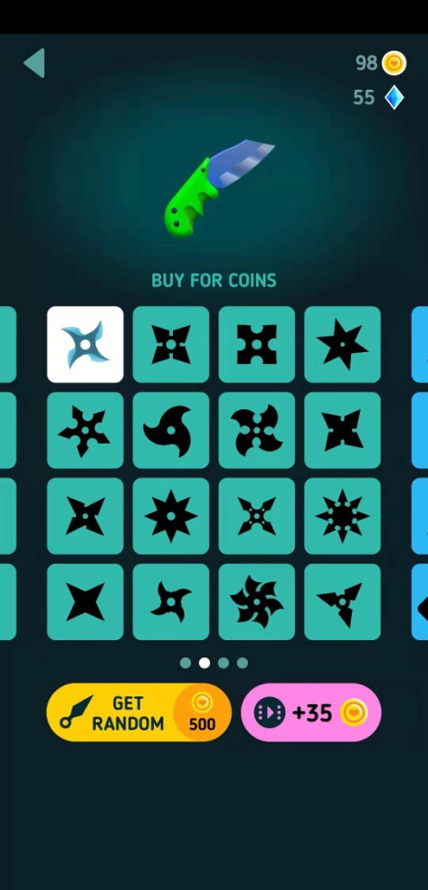
 |  |  | 示意图

